Sheet2
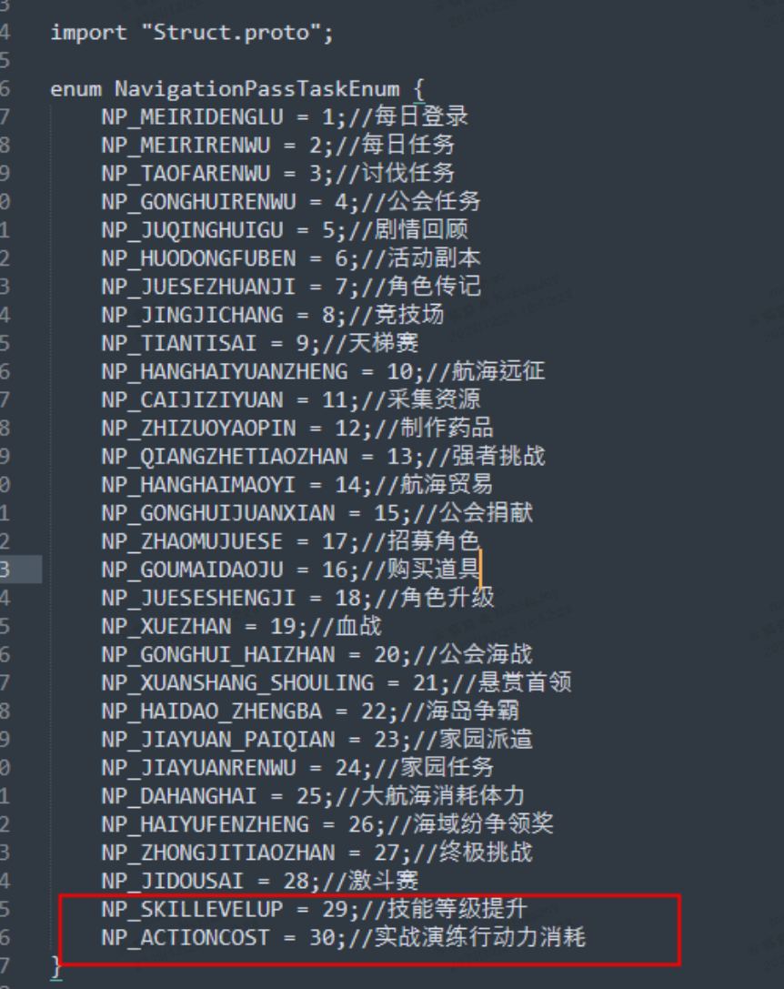
19 | 19 | 血战 | 1 | 10 | 160 | 0 | UI_tongxingzheng_meizhou1 | 完成10个血战关卡 | 18
20 | 20 | 海战 | 1 | 1 | 160 | 0 | UI_tongxingzheng_meizhou3 | 参与1次公会海战 | 19
21 | 21 | 首领 | 1 | 1 | 160 | 0 | UI_tongxingzheng_meizhou4 | 参与1次悬赏首领 | 20
22 | 22 | 争霸 | 1 | 1 | 160 | 0 | UI_tongxingzheng_meizhou2 | 完成1次海岛争霸 | 21
25 | 24 | 家园任务 | 0 | 1 | 5 | 20 | task_icon_30 | 完成1次家园任务 | 22
26 | 25 | 大航海 | 0 | 300 | 10 | 20 | task_icon_21 | 大航海消耗300体力 | 23
27 | 26 | 海域纷争领奖 | 0 | 1 | 5 | 20 | task_icon_23 | 领取1次海域纷争奖励 | 23
14 | 14 | 航海贸易 | 0 | 3 | 20 | 20 | task_icon_28 | 完成3次航海贸易 | 13

